软件单元设计
Source File Structure
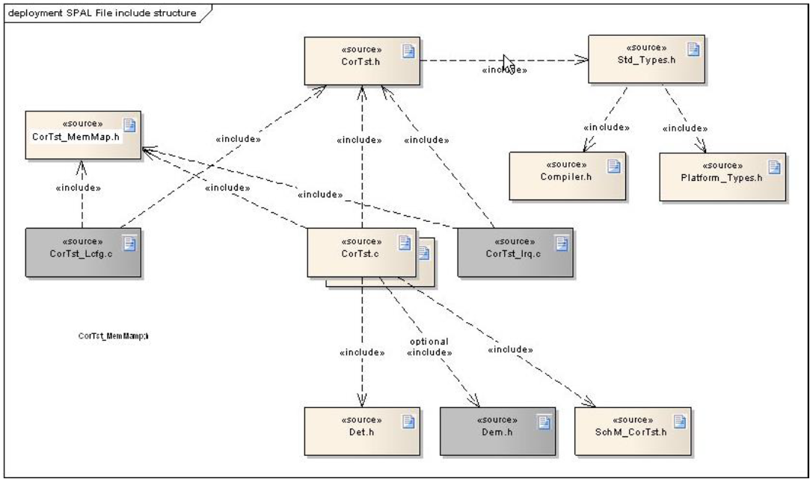

SW Unit Design

函数说明
制约条件
调用形式
输入/输出参数 | I/O | 参数名 | Type | 说明（意义、数据范围等）

返回值
全局变量
局部变量
处理流程

函数定义文件 | XXX.h
函数实现文件 | XXX.c
是否安全相关 | yes
Data Flow分析
Control Flow分析
复杂度分析
资源估计

